Sheet1
 | х | у | ш | в | радиус
размеры |  |  | 800 | 650
красный | 0 | 0 | 125 | 50
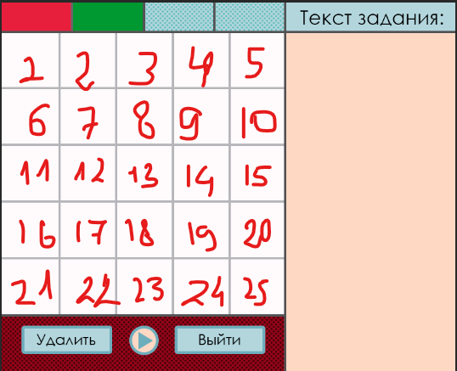
зеленый | 125 | 0 | 125 | 50
голубой1 | 250 | 0 | 125 | 50
голубой2 | 375 | 0 | 125 | 50
текст | 500 | 0 | 300 | 50
1 | 100 | 50 | 100 | 100
2 | 200 | 50 | 100 | 100
3 | 300 | 50 | 100 | 100
4 | 400 | 50 | 100 | 100
5 | 500 | 50 | 100 | 100
6 | 100 | 150 | 100 | 100
7 | 200 | 150 | 100 | 100
8 | 300 | 150 | 100 | 100
9 | 400 | 150 | 100 | 100
10 | 500 | 150 | 100 | 100
11 | 100 | 250 | 100 | 100
12 | 200 | 250 | 100 | 100
13 | 300 | 250 | 100 | 100
14 | 400 | 250 | 100 | 100
15 | 500 | 250 | 100 | 100
16 | 100 | 350 | 100 | 100
17 | 200 | 350 | 100 | 100
18 | 300 | 350 | 100 | 100
19 | 400 | 350 | 100 | 100
20 | 500 | 350 | 100 | 100
21 | 100 | 450 | 100 | 100
22 | 200 | 450 | 100 | 100
23 | 300 | 450 | 100 | 100
24 | 400 | 450 | 100 | 100
25 | 500 | 450 | 100 | 100
поле для текста | 500 | 50 | 300 | 600
поле с кнопками | 0 | 550 | 500 | 100
удалить | 40 | 575 | 150 | 40
реплей | 230 | 575 | 40 | 40 | 20
выход | 310 | 575 | 150 | 40

